说明
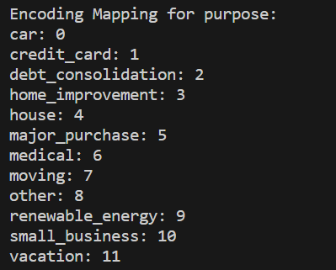
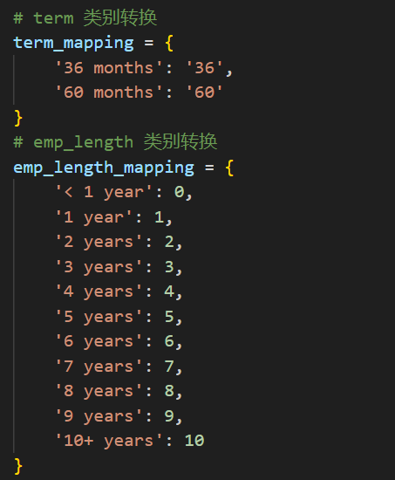
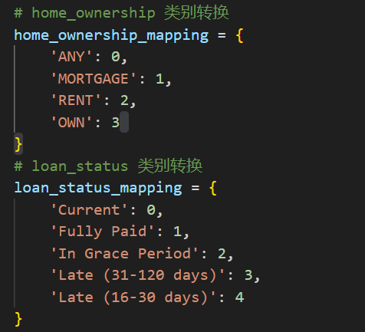
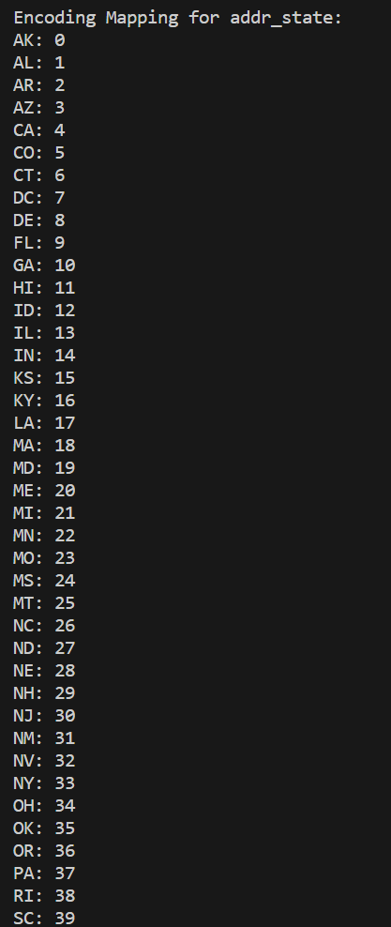
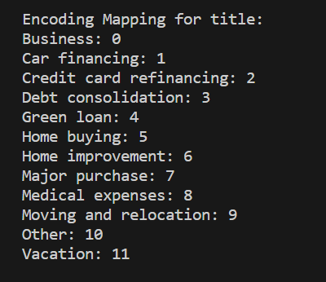
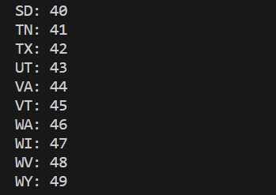
数据预处理的解析

【前言】
在给定的数据集中，通过观察，发现给出的2016年、2017年、2018年的每个季度数据中，只有第二季度的数据是都有记录的，其他季度的数据集或多或少都存在缺失。鉴于此，我决定使用2016年到2018年的第二季度的数据，选定特征列为loan_status（贷款的当前状态）在此基础上进行数据处理。 | 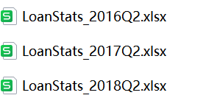
【数据预处理】
经统计，每个文件的列数均为145。具体结果请见附件2。
步骤一：统计每个文件中每列数据的数据缺失情况，结果保存在文件夹MissingData中。当某列的缺失值占比超过80%时，认定缺失的数据过多，参考价值不大，故剔除；
步骤二：分别从“是否为评估贷款状态的指标”和“是否为评估贷款信用的指标”这两个方面对145列特征值进行筛选，这两个指标中，只要其中有指标为“是”，则保留此特征列。经过初步筛选，保留了59个特征列，数据保存在文件夹ProcessingData中；
步骤三：统计每列中的缺失值，删除每个缺失值所在的行，比较三个表的数据，对异常数据进行处理，再进行数据编码。数据保存在文件夹ProcessedData中。
步骤四：对步骤三得到的数据除目标列loan_status以外，其余都进行标准化处理，数据保存在文件夹ScaledData中。

数据编码的具体情况：

